CasoDePrueba01
EJECUCION 1 | Caso de prueba inicial |  |  |  |  |  |  |  |  |  | Ejecucion 2 | Caso de prueba (revisión)
 | Id de caso |  |  |  | Cp001
 | Nombre de caso de prueba |  |  |  | Manejo y compra del producto |  |  |  |  |  |  | Fecha ejecución:
 | Estado del caso de prueba |  |  |  | Nuevo |  |  |  |  |  |  | Id de caso |  |  |  | Cp001
 | Responsable |  |  |  | Danny Karine Camacho Romero |  |  |  |  |  |  | Nombre de caso de prueba |  |  |  | Manejo y compra del producto
 | Objetivo |  |  |  | Registro y inicio de sesión |  |  |  |  |  |  | Estado del caso de prueba |  |  |  | Nuevo
 | Precondiciones |  |  |  | Tener cuenta Cliente |  |  |  |  |  |  | Responsable |  |  |  | Danny Karine Camacho Romero
 | Escrito por: |  |  |  | Danny Karine Camacho Romero |  |  |  |  |  |  | Objetivo |  |  |  | Comprar productos
 | Fecha de creación |  |  |  | 2026-04-07 |  |  |  |  |  |  | Precondiciones |  |  |  | Tener cuenta Cliente
 | Fecha ejecución |  |  |  |  |  |  |  |  |  |  | Escrito por:
 | N° | Paso a paso |  |  | Resultado esperado |  | Mensaje | Evaluación |  | Evidencia (parte inferior) |  | Fecha ejecución |  |  |  | 2026-04-07
 |  |  |  |  |  |  |  | Si | No |  |  | N° | Paso a paso |  |  | Resultado esperado |  | Mensaje | Evaluación |  | Evidencia (parte inferior)
 | 1 | 1-Apareceras en la pantalla de login |  |  | Pantalla de login |  | OK | X |  | Ev01 |  |  |  |  |  |  |  |  | Si | No
 | 2 | 2- Dar click en registro |  |  | login |  | OK | X |  | Ev02 |  | 1 | 1-Apareceras en la pantalla de login |  |  |  |  |  |  |  | Ev01
 |  |  |  |  |  |  |  |  |  |  |  | 2 | 2- Dar click en registro |  |  |  |  |  |  |  | Ev02
 | 3 | 3- Datos que ingresar |  |  | pantalla de datos para ingresar datos |  | OK | X |  | Ev03 |  | 3 | 3- Aparecera una serie de cuadros de texto que texto |  |  |  |  |  |  |  | Ev03
 |  |  |  |  |  |  |  |  |  |  |  | 4 | 4-ingresar tus datos en los distintos campos |  |  |  |  |  |  |  | Ev03
 | 4 | 4-ingresar tus datos en los distintos campos |  |  | Pantalla de datos registrados |  | OK | X |  | Ev04 |  | 5 | 5-dar al boton de crear cuenta. |  |  |  |  |  |  |  | Ev03
 |  |  |  |  |  |  |  |  |  |  |  | 6 | 6-ingresar datos de inicio de sesion |  |  |  |  |  |  |  | Ev03
 | 5 | 5-dar al boton de crear cuenta. |  |  | pantalla de datos registrados |  | OK | X |  | Ev05 |  | Resultado esperado del caso de prueba |  |  |  | El sistema funerario notifica que hacen falta campos requeridos y no dejar visualizar la cotizacion |  |  |  |  | Resultado
 |  |  |  |  |  |  |  |  |  |  |  | Campos |  | tipos de plan funerario | Datos del plan |  | plan del cliente |  | plazo del plan |  | valor inicial del plan
 | 6 | 6-ingresa tus datos en inicio de sesion. |  |  | ingreso de datos |  | OK | X |  | Ev06 |  | Ejemplo |  | Plan Básico | Incluye Corona y ataud basico |  | Pagado/sin pagar |  | Indefinido |  | 500,000

 | Resultado esperado del caso de prueba |  |  |  | El sistema funerario notifica que hacen falta campos requeridos y no dejar visualizar la cotizacion |  |  |  |  | Resultado |  | Tipo campo |  | String | Decimal |  | String |  | Int |  | Decimal
 | Campos |  | tipos de plan funerario | Datos del plan |  | plan del cliente |  | plazo del plan |  | valor inicial del plan |  | Restricción |  | N/a | Numerico |  | N/a |  | N/a |  | Numerico
 | Ejemplo |  | Plan Básico | Incluye Corona y ataud basico |  | Pagado/sin pagar |  | Indefinido |  | 50mil |  | Valor por defecto |  | N/a | 0 |  | N/a |  | 12 |  | 0
 |  |  |  |  |  |  |  |  |  |  |  | Permite modificar |  | Si | Si |  | Si |  | Si |  | Si
 | Tipo campo |  | String | Decimal |  | String |  | Int |  | Decimal |  | Obligatoriedad |  | Si | Si |  | Si |  | Si |  | Si
 | Restricción |  | N/a | Numerico |  | N/a |  | N/a |  | Numerico | Ejecucion 2 | Evidencias
 | Valor por defecto |  | N/a | 0 |  | N/a |  | 12 |  | 0 |  | N° | Paso a paso
 | Permite modificar |  | Si | Si |  | Si |  | Si |  | Si |  | Ev01
EJECUCION 1 | Obligatoriedad |  | Si | Si |  | Si |  | Si |  | Si
 | Evidencias
 | N° | Paso a paso |  | 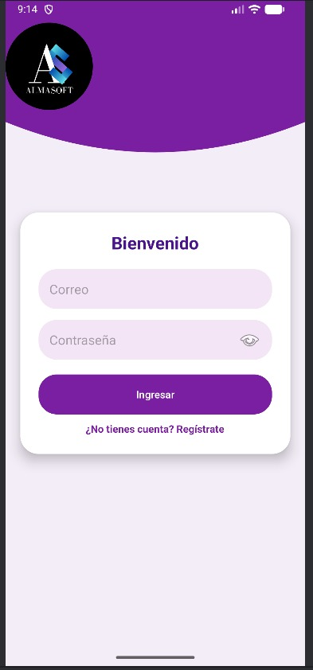
 | Ev01

 |  |  |  |  |  |  |  |  |  |  |  | Ev02

 | Ev02 |  |  | 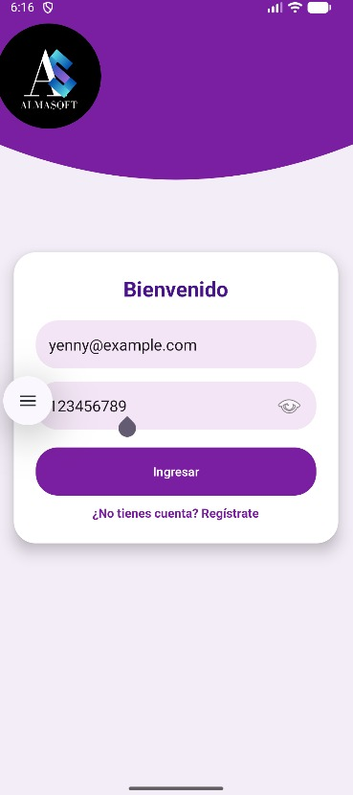

 |  |  |  |  |  |  |  |  |  |  |  | Ev03

 | Ev03 |  |  | 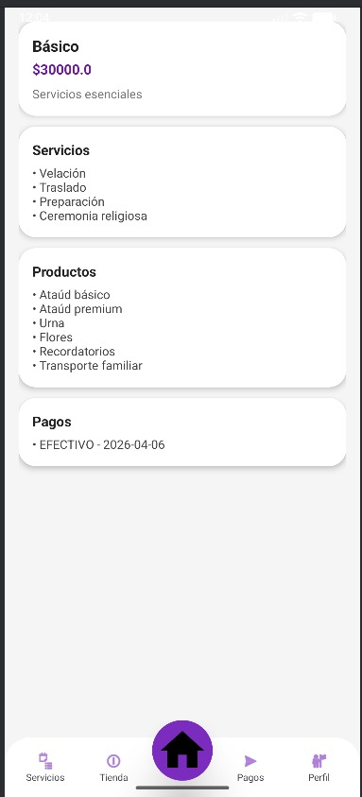

 |  |  |  |  |  |  |  |  |  |  |  | Ev05

 | Ev04, Ev05, |  |  | 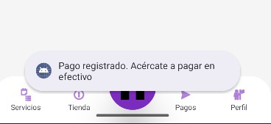

 |  |  |  |  |  |  |  |  |  |  |  | Resultado

 | Resultado

CasoDePrueba02
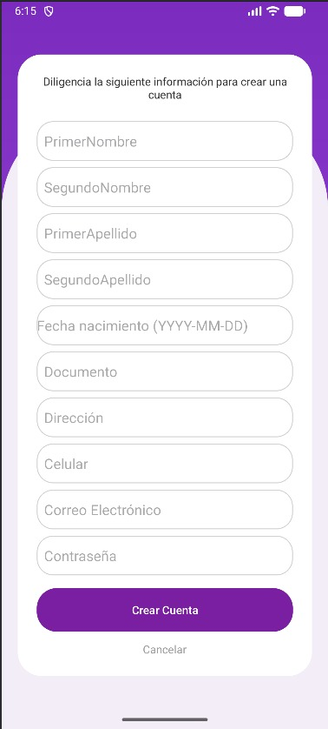
EJECUCION 1 | CASO DE PRUEBA INICIAL |  |  |  |  |  |  |  |  |  | EJECUCION 2 | CASO DE PRUEBA (REVISIÓN)
 | Id de Caso |  |  |  | CP002
 | Estado del Caso de Prueba |  |  |  | Nuevo |  |  |  |  |  |  | Id de Caso |  |  |  | CP002
 | Responsable |  |  |  | Danny Karine Camacho Romero |  |  |  |  |  |  | Nombre de Caso de prueba |  |  |  | Realizar cotización
 | Objetivo |  |  |  | Flujo completo de contratación de plan funerario |  |  |  |  |  |  | Estado del Caso de Prueba
 | Precondiciones |  |  |  | Usuario autenticado en el sistema |  |  |  |  |  |  | Responsable
 | Escrito por: |  |  |  | Danny Karine Camacho Romero |  |  |  |  |  |  | Objetivo
 | Fecha de Creación |  |  |  | 2026-04-07 |  |  |  |  |  |  | Precondiciones |  |  |  | Ingresar al modulo de productos
 | Commit |  |  |  |  |  |  |  |  |  |  | Commit
 | Fecha Ejecución |  |  |  | 2026-04-07 |  |  |  |  |  |  | Escrito por:
 | N° | Paso a Paso |  |  | Resultado Esperado |  | Mensaje | Exitoso |  | Evidencia (parte inferior) |  | Fecha Ejecución
 |  |  |  |  |  |  |  | Si | No |  |  | N° | Paso a Paso |  |  | Resultado Esperado |  | Mensaje | Evaluación |  | Evidencia (parte inferior)
 | 1 | 1- Debe ir a la opción de "iniciar sesión" |  |  | Pantalla de login |  | Usuario registrado e inicio de sesión exitoso | SI |  | EV01 |  |  |  |  |  |  |  |  | Si | No
 | 2 | 2- Debe seleccionar la opción "Planes funerarios" |  |  | en la pagina principal aparecera una opcion de "plan funebres" |  | Se muestra listado de planes | SI |  | EV02 |  | 1 | 1- Debe ir a la opción "Registrarse", completar el registro y luego iniciar sesión |  |  | Pantalla de login
 | 3 | 3- Debe elegir uno de los planes funerarios disponibles |  |  | La pantalla muestra los distintos planes que la funeraria ofece |  | Se muestra detalle del plan seleccionado | SI |  | EV03 |  | 2 | 2- Debe seleccionar la opción "Planes funerarios" |  |  | en la pagina principal aparecera una opcion de "plan funebres"
 | 4 | 4- Debe agregar el producto |  |  | El carrito muestra un punto al agregar |  | El plan se añade correctamente al carrito | SI |  | EV04 |  | 3 | 3- Debe elegir uno de los planes funerarios disponibles |  |  | La pantalla muestra los distintos planes que la funeraria ofece
 | 5 | 5- Debe acceder a la sección de pagos y diligenciar la información |  |  | muestra el producto solicitado y aparece el boton de pagar |  | Formulario de pago completado correctamente | SI |  | EV05 |  | 4 | 4- Debe agregar el plan al producto |  |  | El carrito muestra un punto al agregar
 | 6 | 6- Debe confirmar el pago del servicio |  |  | Confirmacion de pago |  | Pago procesado exitosamente | SI |  | EV06 |  | 5 | 5- Debe acceder a la sección de pagos y diligenciar la información |  |  | muestra el producto solicitado y aparece el boton de pagar
 | 7 | 7- Debe confirmar la contratación del servicio |  |  | mensaje de confirmacion de contrato |  | Servicio contratado correctamente | SI |  | EV07 |  | 6 | 6- Debe confirmar el pago del servicio |  |  | Confirmacion de pago
 | Resultado esperado del caso de prueba |  |  |  | El sistema funerario notifica que hacen falta campos requeridos y no dejar visualizar la cotizacion |  |  |  |  | Resultado |  | 7 | 7- Debe confirmar la contratación del servicio |  |  | mensaje de confirmacion de contrato
 | Campos |  | tipos de plan funerario | Datos del plan |  | plan del cliente |  | plazo del plan |  | valor inicial del plan |  | Resultado esperado del caso de prueba |  |  |  | Visualizar la cotizacion con su tasa de interes, valor a financiar, cuota mensual y los meses a pagar. |  |  |  |  | Resultado
 | Ejemplo |  | Plan Básico | Incluye Corona y ataud basico |  | Pagado/sin pagar |  | Indefinido |  | 50mil |  | campos |  | tipo de plan | ingresos del cliente |  | ocupación del cliente |  | plazo del plan |  | valor inicial del plan
 |  |  |  |  |  |  |  |  |  |  |  | ejemplo |  | Plan Básico | 2,000,000 |  | Empleado |  | Indefinido |  | 30mil
 | Tipo campo |  | String | Decimal |  | String |  | Int |  | Decimal
 | Restricción |  | N/a | Numerico |  | N/a |  | N/a |  | Numerico |  | Tipo campo |  | String | Decimal |  | String |  | Int |  | Decimal
 | Valor por defecto |  | N/a | 0 |  | N/a |  | 12 |  | 0 |  | Restricción |  | N/a | Numerico |  | N/a |  | N/a |  | Numerico
 | Permite modificar |  | Si | Si |  | Si |  | Si |  | Si |  | Valor por defecto |  | Si | Si |  | Si |  | Si |  | Si
 | Obligatoriedad |  | Si | Si |  | Si |  | Si |  | Si |  | Permite modificar |  | Si | Si |  | Si |  | Si |  | Si
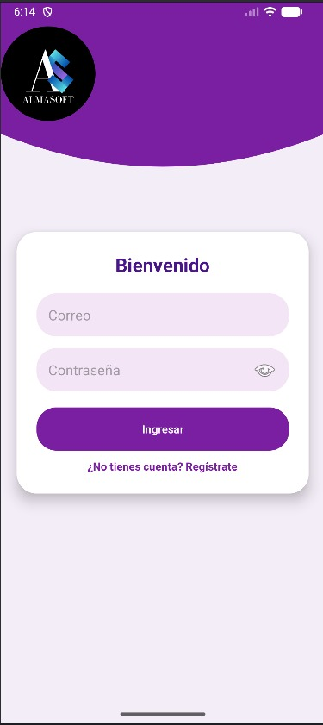
EJECUCION 1 | Evidencias |  |  |  |  |  |  |  |  |  | EJECUCION 2 | EVIDENCIAS
 | N° | Paso a Paso |  |  |  |  |  |  |  |  |  | N° | Paso a Paso
 | EV01 | 1-

 | EV02 | 2- |  | 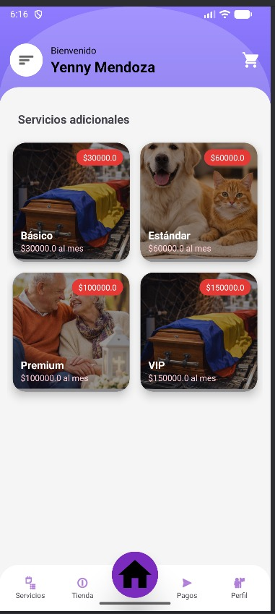

 | EV03, EV04, EV05, EV06 | 3- 4- 5- 6- |  |  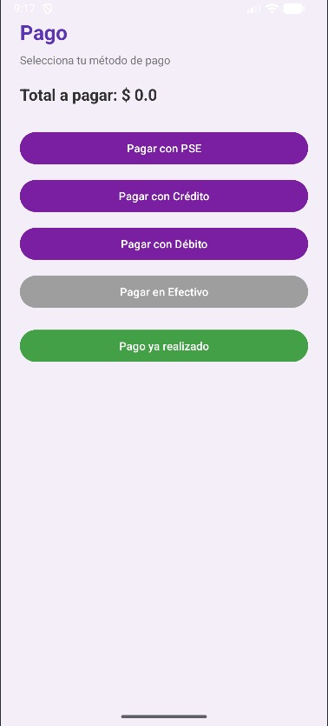

 | EV07 | 7 - |  | 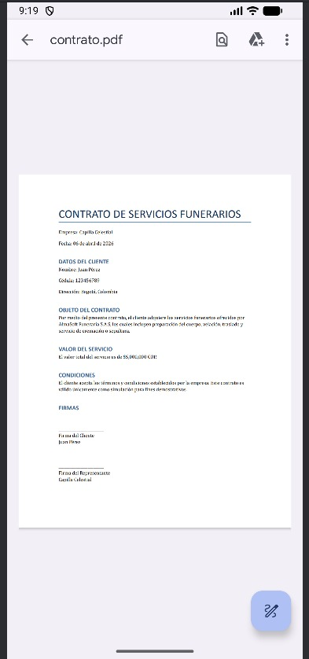

 | RESULTADO | Visualizacion de registro y compra de plan funebre

CasoDePrueba03
EJECUCION 1 | Caso de prueba inicial |  |  |  |  |  |  |  |  |  | Ejecucion 2 | Caso de prueba (revisión)
 | Id de caso |  |  |  | Cp003
 | Nombre de caso de prueba |  |  |  | Manejo y compra del producto |  |  |  |  |  |  | Fecha ejecución:
 | Estado del caso de prueba |  |  |  | Nuevo |  |  |  |  |  |  | Id de caso |  |  |  | Cp003
 | Responsable |  |  |  | Danny Karine Camacho Romero |  |  |  |  |  |  | Nombre de caso de prueba |  |  |  | Manejo y compra del producto
 | Objetivo |  |  |  | Comprar Productos |  |  |  |  |  |  | Estado del caso de prueba |  |  |  | Nuevo
 | Precondiciones |  |  |  | Tener cuenta Cliente |  |  |  |  |  |  | Responsable |  |  |  | Danny Karine Camacho Romero
 | Escrito por: |  |  |  | Danny Karine Camacho Romero |  |  |  |  |  |  | Objetivo |  |  |  | Comprar productos
 | Fecha de creación |  |  |  | 2026-04-07 |  |  |  |  |  |  | Precondiciones |  |  |  | Tener cuenta Cliente
 | Fecha ejecución |  |  |  |  |  |  |  |  |  |  | Escrito por:
 | N° | Paso a paso |  |  | Resultado esperado |  | Mensaje | Evaluación |  | Evidencia (parte inferior) |  | Fecha ejecución |  |  |  | 2026-04-07
 |  |  |  |  |  |  |  | Si | No |  |  | N° | Paso a paso |  |  | Resultado esperado |  | Mensaje | Evaluación |  | Evidencia (parte inferior)
 | 1 | 1- Ingresar tus datos en login |  |  | Pantalla de inicio de sesion |  | OK | X |  | Ev01 |  |  |  |  |  |  |  |  | Si | No
 | 2 | 2- Dar click en Tienda |  |  | pantalla principal |  | OK | X |  | Ev02 |  | 1 | 1- debe ir a la opcion "inicio de sesion " y hacer click en Login |  |  | Pagina de login |  |  |  |  | Ev01
 |  |  |  |  |  |  |  |  |  |  |  | 2 | 2- debe seleccionar "tienda" |  |  | pantalla principal |  |  |  |  | Ev02
 | 3 | 3-Dar click en descripcion de productos |  |  | lista de productos con boton de descripcion de cada producto |  | OK | X |  | Ev03 |  | 3 | 3- debe elegir los productos deseados |  |  | Pantalla de productos |  |  |  |  | Ev03
 |  |  |  |  |  |  |  |  |  |  |  | 4 | 4-Una vez seleccionados los productos y luego ir al carrito |  |  | pantalla de productos |  |  |  |  | Ev03
 | 4 | 4-Dar click en Seleccionar tienda |  |  | productos |  | OK | X |  | Ev04 |  | 5 | 5-Aparecera los productos seleccionados en el carrito |  |  | Carrito |  |  |  |  | Ev03 | }
 |  |  |  |  |  |  |  |  |  |  |  | 6 | 6-Dar click en pagar |  |  | pantalla de pago exitoso |  |  |  |  | Ev03
 | 5 | 5- Dar click en pago |  |  | boton de pago |  | OK | X |  | Ev05 |  | Resultado esperado del caso de prueba |  |  |  | El sistema funerario notifica que hacen falta campos requeridos y no dejar visualizar la cotizacion |  |  |  |  | Resultado
 |  |  |  |  |  |  |  |  |  |  |  | Campos |  | tipos de plan funerario | Datos del plan |  | plan del cliente |  | plazo del plan |  | valor inicial del plan
 | 6 | 6- Dar click en pagar y diligenciar datos |  |  | metodo de pago, diligenciar pago. |  | OK | X |  | Ev06 |  | Ejemplo |  | Plan Básico | Incluye Corona y ataud basico |  | Pagado/sin pagar |  | Indefinido |  | 500,000

 | Resultado esperado del caso de prueba |  |  |  | El sistema funerario notifica que hacen falta campos requeridos y no dejar visualizar la cotizacion |  |  |  |  | Resultado |  | Tipo campo |  | String | Decimal |  | String |  | Int |  | Decimal
 | Campos |  | tipos de plan funerario | Datos del plan |  | plan del cliente |  | plazo del plan |  | valor inicial del plan |  | Restricción |  | N/a | Numerico |  | N/a |  | N/a |  | Numerico
 | Ejemplo |  | Plan Básico | Incluye Corona y ataud basico |  | Pagado/sin pagar |  | Indefinido |  | 50mil |  | Valor por defecto |  | N/a | 0 |  | N/a |  | 12 |  | 0
 |  |  |  |  |  |  |  |  |  |  |  | Permite modificar |  | Si | Si |  | Si |  | Si |  | Si
 | Tipo campo |  | String | Decimal |  | String |  | Int |  | Decimal |  | Obligatoriedad |  | Si | Si |  | Si |  | Si |  | Si
 | Restricción |  | N/a | Numerico |  | N/a |  | N/a |  | Numerico | Ejecucion 2 | Evidencias
 | Valor por defecto |  | N/a | 0 |  | N/a |  | 12 |  | 0 |  | N° | Paso a paso
 | Permite modificar |  | Si | Si |  | Si |  | Si |  | Si |  | Ev01
EJECUCION 1 | Obligatoriedad |  | Si | Si |  | Si |  | Si |  | Si
 | Evidencias
 | N° | Paso a paso
 | Ev01

 |  |  |  |  |  |  |  |  |  |  |  | Ev02

 | Ev02 |  |  | 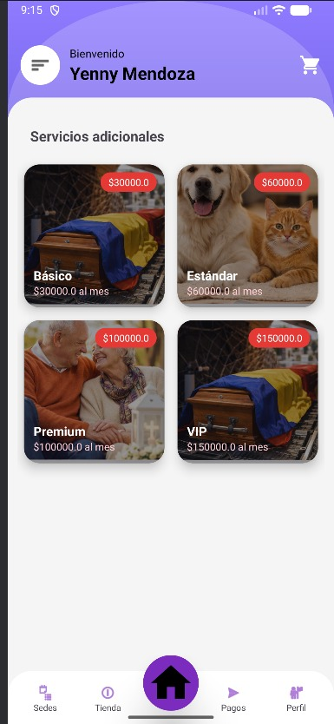 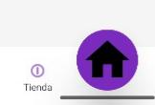

 |  |  |  |  |  |  |  |  |  |  |  | Ev03

 | Ev03 |  |  | 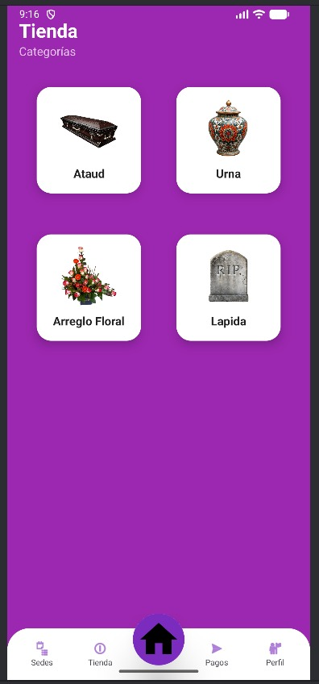

 |  |  |  |  |  |  |  |  |  |  |  | Ev05

 | Ev04, Ev05,EV06 |  |  | 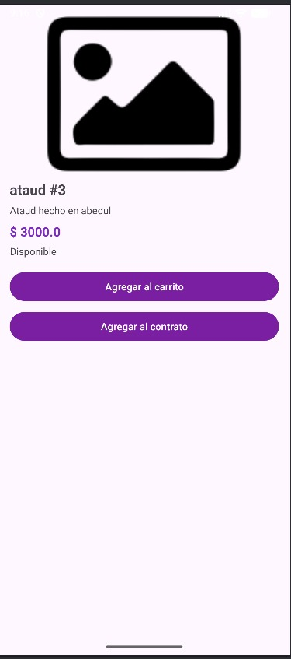

 |  |  |  |  |  |  |  |  |  |  |  | Resultado

 | Resultado

CasoDePrueba4
EJECUCION 1 | Caso de prueba inicial |  |  |  |  |  |  |  |  |  | Ejecucion 2 | Caso de prueba (revisión)
 | Id de caso |  |  |  | Cp004
 | Nombre de caso de prueba |  |  |  | Manejo y compra del producto |  |  |  |  |  |  | Fecha ejecución:
 | Estado del caso de prueba |  |  |  | Nuevo |  |  |  |  |  |  | Id de caso |  |  |  | Cp004
 | Responsable |  |  |  | Danny Karine Camacho Romero |  |  |  |  |  |  | Nombre de caso de prueba |  |  |  | Manejo y compra del producto
 | Objetivo |  |  |  | Actualizacion de datos |  |  |  |  |  |  | Estado del caso de prueba |  |  |  | Nuevo
 | Precondiciones |  |  |  | Tener cuenta Cliente |  |  |  |  |  |  | Responsable |  |  |  | Danny Karine Camacho Romero
 | Escrito por: |  |  |  | Danny Karine Camacho Romero |  |  |  |  |  |  | Objetivo |  |  |  | Actualizacion de datos
 | Fecha de creación |  |  |  | 2026-04-07 |  |  |  |  |  |  | Precondiciones |  |  |  | Tener cuenta Cliente
 | Fecha ejecución |  |  |  |  |  |  |  |  |  |  | Escrito por:
 | N° | Paso a paso |  |  | Resultado esperado |  | Mensaje | Evaluación |  | Evidencia (parte inferior) |  | Fecha ejecución |  |  |  | 2026-04-07
 |  |  |  |  |  |  |  | Si | No |  |  | N° | Paso a paso |  |  | Resultado esperado |  | Mensaje | Evaluación |  | Evidencia (parte inferior)
 | 1 | 1-inicio de sesion |  |  | Se muestra la pantalla de login |  | OK | X |  | Ev01 |  |  |  |  |  |  |  |  | Si | No
 | 2 | 2- Dar clic en el menú lateral |  |  | Se muestran los datos del usuario registrado |  | OK | X |  | Ev02 |  | 1 | 1-inicio de sesion |  |  | Se muestra la pantalla de login |  |  |  |  | Ev01
 |  |  |  |  |  |  |  |  |  |  |  | 2 | 2- Dar clic en el menú lateral |  |  | Se muestran los datos del usuario registrado |  |  |  |  | Ev02
 | 3 | 3-Dar clic en la opción "Editar" |  |  | actuales del usuario |  | OK | X |  | Ev03 |  | 3 | 3-Dar clic en la opción "Editar" |  |  | actuales del usuario |  |  |  |  | Ev03
 |  |  |  |  |  |  |  |  |  |  |  | 4 | 4- Ingresar los datos que se desean modificar |  |  | El sistema permite editar la información |  |  |  |  | Ev03
 | 4 | 4- Ingresar los datos que se desean modificar |  |  | El sistema permite editar la información |  | OK | X |  | Ev04 |  | 5 | 5-Dar clic en "Actualizar datos" |  |  | El sistema procesa la actualización |  |  |  |  | Ev03
 |  |  |  |  |  |  |  |  |  |  |  | 6 | 6- Visualizar los datos actualizados |  |  | Se muestran los datos actualizados correctamente |  |  |  |  | Ev03
 | 5 | 5-Dar clic en "Actualizar datos" |  |  | El sistema procesa la actualización |  | OK | X |  | Ev05 |  | Resultado esperado del caso de prueba |  |  |  | El sistema muestra la actualizacion de datos |  |  |  |  | Resultado
 |  |  |  |  |  |  |  |  |  |  |  | Campos |  | Tipo de Dato | Restricción |  | Valor por Defecto |  | modificacion |  | Obligatorio
 | 6 | 6- Visualizar los datos actualizados |  |  | Se muestran los datos actualizados correctamente |  | OK | X |  | Ev06 |  | Ejemplo |  | String | Solo letras |  | N/A |  | SI |  | SI

 | Resultado esperado del caso de prueba |  |  |  | El sistema muestra la actualizacion de datos |  |  |  |  | Resultado |  | Tipo campo |  | String | Formato válido |  | N/A |  | SI |  | SI
 | Campos |  | Tipo de Dato | Restricción |  | Valor por Defecto |  | modificacion |  | Obligatorio |  | Restricción |  | String | Solo números |  | N/A |  | NO |  | SI
 | Ejemplo |  | String | Solo letras |  | N/A |  | SI |  | SI |  | Valor por defecto |  | String | 10 dígitos numéricos |  | N/A |  | SI |  | SI
 |  |  |  |  |  |  |  |  |  |  |  | Permite modificar |  | String | Sin restricción |  | N/A |  | SI |  | SI
 | Tipo campo |  | String | Formato válido |  | N/A |  | SI |  | SI |  | Obligatoriedad |  | String | Mínimo 8 caracteres |  | N/A |  | SI |  | SI
 | Restricción |  | String | Solo números |  | N/A |  | NO |  | SI | Ejecucion 2 | Evidencias
 | Valor por defecto |  | String | 10 dígitos numéricos |  | N/A |  | SI |  | SI |  | N° | Paso a paso
 | Permite modificar |  | String | Sin restricción |  | N/A |  | SI |  | SI |  | Ev01
EJECUCION 1 | Obligatoriedad |  | String | Mínimo 8 caracteres |  | N/A |  | SI |  | SI
 | Evidencias
 | N° | Paso a paso
 | Ev01

 |  |  |  |  |  |  |  |  |  |  |  | Ev02

 | Ev02 |  |  | 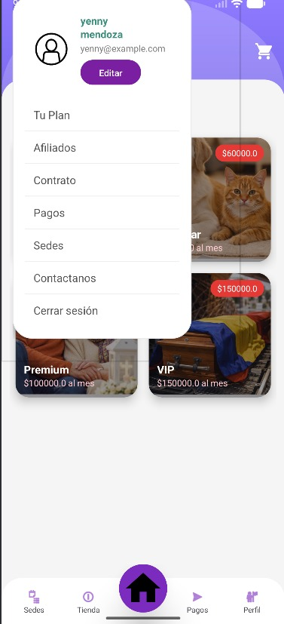

 |  |  |  |  |  |  |  |  |  |  |  | Ev03

 | Ev03 |  |  | 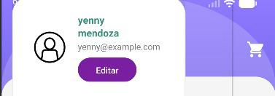

 |  |  |  |  |  |  |  |  |  |  |  | Ev05

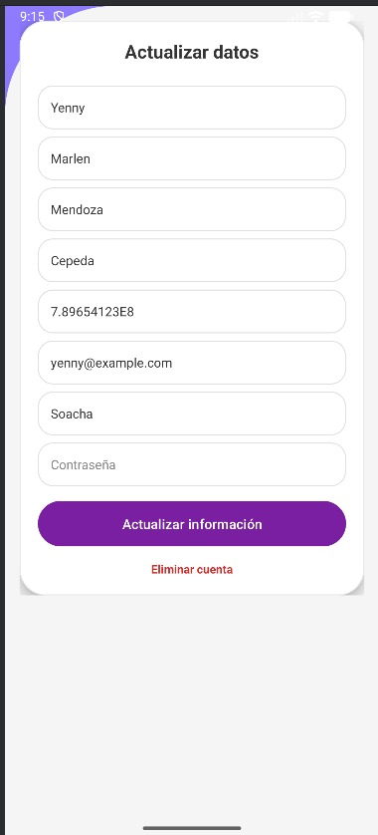
 | Ev04, Ev05,

 |  |  |  |  |  |  |  |  |  |  |  | Resultado

 | Resultado

